Tabelle1
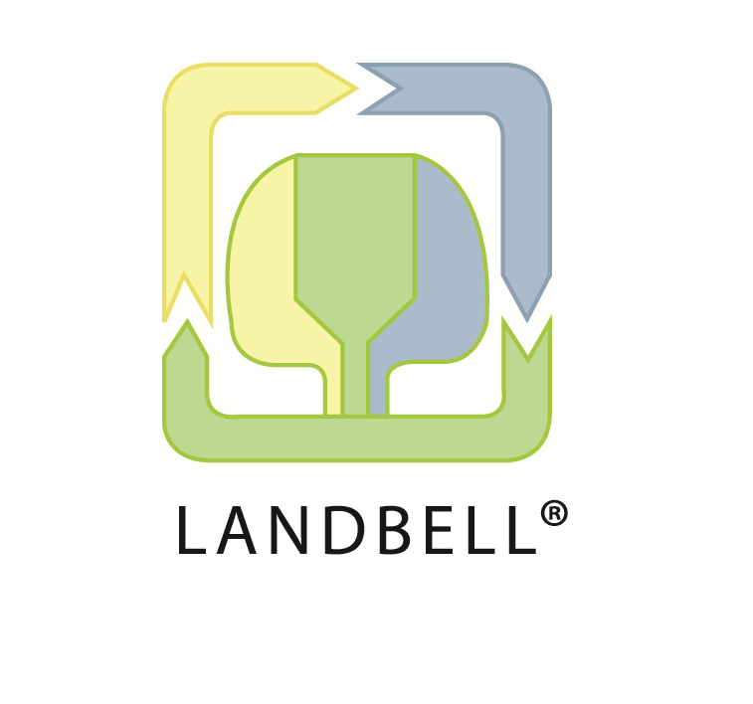

 |  | Landbell Group - Intern Beauftragter des DS Rücknahmesystems für "Gerätebatterien" genehmigt am 18.09.2020 durch die oberste Landesbehörde Rheinland Pfalz

 |  |  |  |  |  |  |  |  |  | Wichtige Informationen:

Abholstelle: |  | Bitte alle abgefragte Daten in Zeile 9 ausfüllen. |  |  |  |  |  |  |  | Die Abholmenge pro Abholung für verpflichtete Sammelstellen beträgt mindestens 90 Kilo (3 Kartons oder 1 Fass); für öffentlich rechtliche Entsorungsträger (örE) mindestens 180 Kilo; Eine Abholung jährlich ist verpflichtend!
Name der Sammelstelle / Einrichtung * | Sind Sie bereits bei einem anderen Rücknahmesystem gemeldet? | Strasse, Hausnr. | PLZ | Ort | Bundesland | Ansprechpartner Vor- / Nachname | Festnetz | Mobiltelefon | E-Mail | Öffnungszeiten f. Abholungen, Angabe Kernzeiten | Wie ist Ihre Zuordnung:** | Anzahl vorhandener Sammelkartons (Befüllungsgewicht max. 30 kg, Mindestabholmenge 3 Kartons) | Anzahl vorhandener 120 Liter Fässer (Befüllungs- gewicht ca. 170 kg) | Handelt es sich um eine gemischte Gerätebatterie-Sammlung mit Lithium-Anteil unter 10 %?*** | Geschätzte Jahresmenge gemischte Sammlung, Lithium-Anteil unter 10 % in kg | Sammeln Sie Lithium-Monochargen? Bitte Fotos übersenden. | Geschätzte Jahresmenge Lithium-Monochargen in kg | Geschätzte Anzahl der Abholungen pro Jahr (Ganze Zahl!)

*Bei mehreren Abholstellen bitte Informationen je Adresse in nachfolgenden Zeilen eintragen
**Sammelstellen mit der Verpflichtung zur Sammlung sind (Öffentlich-rechtliche Entsorgungsträger (örE), Vertreiber von Gerätebatterien (z.B. Handel), Behandlungseinrichtungen für Elektroaltgeräte nach EEG); Beispiele für freiwillige Sammelstellen z.B. Behörde, Bildungseinrichtung
*** gemischte Gerätebatterien < 500 Gramm; < 100 Wh, nicht energiereich
*Industriebatterien und Transportkritische Lithium-Batterien sind von der Rücknahme ausgeschlossen. Kostenpflichtige Sonderleistung ggf. möglich.

Weitere Abholstellen:
Name der Sammelstelle / Einrichtung * | Sind Sie bereits bei einem anderen Rücknahmesystem gemeldet? | Strasse, Hausnr. | PLZ | Ort | Bundesland | Ansprechpartner Vor- / Nachname | Festnetz | Mobiltelefon | E-Mail | Öffnungszeiten f. Abholungen, Angabe Kernzeiten | Wie ist Ihre Zuordnung** | Anzahl vorhandener Sammelkartons (Befüllungsgewicht max. 30 kg, Mindestabholmenge 3 Kartons) | Anzahl vorhandener 120 Liter Fässer (Befüllungs-gewicht ca. 170 kg) | Handelt es sich um eine gemischte Gerätebatterie-Sammlung mit Lithium-Anteil unter 10 %?*** | Geschätzte Jahresmenge gemischte Sammlung, Lithium-Anteil unter 10 % in kg | Sammeln Sie Lithium-Monochargen? Bitte Fotos übersenden. | Geschätzte Jahresmenge Lithium-Monochargen in kg | Geschätzte Anzahl der Abholungen pro Jahr (Ganze Zahl!)

Anmerkungen: (z.B. zusätzlich erforderliche Informationen für Abholungen; Handelskette - Bitte Sammlung an bis zu max. 3 Konsolidierungstellen zusammenführen; Industriebatterien - Kostenpflichtiger Service, Fotos übermitteln!; Einmalige Abholung; etc.)
Bei Bedarf hier bitte Eintragungen machen

Mit der Zusendung des ausgefüllten Tabellenblattes stimmen Sie unseren Datenschutzbestimmungen zu. Weitere Infos dazu finden Sie unter https://www.landbell.de/datenschutz/

Aufgrund der stark erhöhten Nachfrage weisen wir daraufhin, dass die Klärung/Bearbeitung längere Zeit in Anspruch nehmen wird. Wir bitten Sie zusätzlich bei weiteren Rücknahmeystemen anzufragen.

